Hoja1
 | CODIFICADOR 74LS148 |  |  |  |  |  |  |  |  |  |  |  |  |  |  | DECODIFICADOR 74LS138 |  |  |  |  |  |  |  |  |  |  |  | ENTRADAS |  |  |  |  | SALIDAS |  |  |  |  |  |  |  |  |  |  | DECIMAL | SALIDAS (Coder Sys) |  |  |  | SALIDA (Decoder Sys)
 | TABLAS |  |  |  |  |  |  |  |  | SALIDA |  |  |  |  |  | ENTRADA |  |  | SALIDA |  |  |  |  |  |  |  |  | EI_D1 | EI_D2 | D | C | B | A | A0' | A1' | A2' | A3' | A4' | A5' | A6' | A7' | A8' | A9' |  | O0 | O1 | O2 | O3 | A1' | A9'
 | EI | A0 (LSB) | A1 | A2 | A3 | A4 | A5 | A6 | A7 | O2 | O1 | O0 |  |  |  | O2 | O1 | O0 | EI | A0 | A1 | A2 | A3 | A4 | A5 | A6 | A7 | 1 | 1 | X | X | X | X | 1 | 1 | 1 | 1 | 1 | 1 | 1 | 1 | 1 | 1 |  | 0.5 | 0.5 | 0.5 | 2.7 | 2.7 | 2.7
0 | 0 | 1 | 1 | 1 | 1 | 1 | 1 | 1 | 1 | 1 | 1 | 1 |  |  | 0 | 1 | 1 | 1 | 0 | 1 | 1 | 1 | 1 | 1 | 1 | 1 | 1 | 0 | 1 | X | X | X | X | 1 | 1 | 1 | 1 | 1 | 1 | 1 | 1 | 1 | 1 |  | 0.5 | 0.5 | 0.5 | 2.7 | 2.7 | 2.7
0 | 0 | 0 (LSB) | 1 | 1 | 1 | 1 | 1 | 1 | 1 | 1 | 1 | 1 |  |  | 0 | 1 | 1 | 1 | 0 | 0 | 1 | 1 | 1 | 1 | 1 | 1 | 1 | 1 | 0 | X | X | X | X | 1 | 1 | 1 | 1 | 1 | 1 | 1 | 1 | 1 | 1 |  | 0.5 | 0.5 | 0.5 | 2.7 | 2.7 | 2.7
1 | 0 | X | 0 | 1 | 1 | 1 | 1 | 1 | 1 | 1 | 1 | 0 |  |  | 1 | 1 | 1 | 0 | 0 | X | 0 | 1 | 1 | 1 | 1 | 1 | 1 | 0 | 0 | 0 | 0 | 0 | 0 | 0 | 1 | 1 | 1 | 1 | 1 | 1 | 1 | 1 | 1 | 0 | 0.5 | 0.5 | 0.5 | 0.5 | 2.7 | 2.7
2 | 0 | X | X | 0 | 1 | 1 | 1 | 1 | 1 | 1 | 0 | 1 |  |  | 2 | 1 | 0 | 1 | 0 | X | X | 0 | 1 | 1 | 1 | 1 | 1 | 0 | 0 | 0 | 0 | 0 | 1 | 1 | 0 | 1 | 1 | 1 | 1 | 1 | 1 | 1 | 1 | 1 | 2.7 | 0.5 | 0.5 | 0.5 | 0.5 | 2.7
3 | 0 | X | X | X | 0 | 1 | 1 | 1 | 1 | 1 | 0 | 0 |  |  | 3 | 1 | 0 | 0 | 0 | X | X | X | 0 | 1 | 1 | 1 | 1 | 0 | 0 | 0 | 0 | 1 | 0 | 1 | 1 | 0 | 1 | 1 | 1 | 1 | 1 | 1 | 1 | 2 | 0.5 | 2.7 | 0 | 0.5 | 2.7 | 2.7
4 | 0 | X | X | X | X | 0 | 1 | 1 | 1 | 0 | 1 | 1 |  |  | 4 | 0 | 1 | 1 | 0 | X | X | X | X | 0 | 1 | 1 | 1 | 0 | 0 | 0 | 0 | 1 | 1 | 1 | 1 | 1 | 0 | 1 | 1 | 1 | 1 | 1 | 1 | 3 | 2.7 | 2.7 | 0 | 0.5 | 2.7 | 2.7
5 | 0 | X | X | X | X | X | 0 | 1 | 1 | 0 | 1 | 0 |  |  | 5 | 0 | 1 | 0 | 0 | X | X | X | X | X | 0 | 1 | 1 | 0 | 0 | 0 | 1 | 0 | 0 | 1 | 1 | 1 | 1 | 0 | 1 | 1 | 1 | 1 | 1 | 4 | 0.5 | 0.5 | 2.7 | 0.5 | 2.7 | 2.7
6 | 0 | X | X | X | X | X | X | 0 | 1 | 0 | 0 | 1 |  |  | 6 | 0 | 0 | 1 | 0 | X | X | X | X | X | X | 0 | 1 | 0 | 0 | 0 | 1 | 0 | 1 | 1 | 1 | 1 | 1 | 1 | 0 | 1 | 1 | 1 | 1 | 5 | 2.7 | 0.5 | 2.7 | 0.5 | 2.7 | 2.7
7 | 0 | X | X | X | X | X | X | X | 0 | 0 | 0 | 0 |  |  | 7 | 0 | 0 | 0 | 0 | X | X | X | X | X | X | X | 0 | 0 | 0 | 0 | 1 | 1 | 0 | 1 | 1 | 1 | 1 | 1 | 1 | 0 | 1 | 1 | 1 | 6 | 0.5 | 2.7 | 2.7 | 0.5 | 2.7 | 2.7
 |  |  |  |  |  |  |  |  |  |  |  |  |  |  |  |  |  |  |  |  |  |  |  |  |  |  |  | 0 | 0 | 0 | 1 | 1 | 1 | 1 | 1 | 1 | 1 | 1 | 1 | 1 | 0 | 1 | 1 | 7 | 2.7 | 2.7 | 2.7 | 0.5 | 2.7 | 2.7
 |  |  |  |  |  |  |  |  |  |  |  |  |  |  |  |  |  |  |  |  |  |  |  |  |  |  |  | 0 | 0 | 1 | 0 | 0 | 0 | 1 | 1 | 1 | 1 | 1 | 1 | 1 | 1 | 0 | 1 | 8 | 0.5 | 0.5 | 0.5 | 2.7 | 2.7 | 2.7
 | Se realiza la configuracion de cascada para satisfacer las necesidades de BCD, El 2 Codificador se utilizara para el A8 Y A9, De tal manera que cuando se activa EI no se activa ninguna entrada |  |  |  |  |  |  |  |  |  |  |  |  |  |  |  |  |  |  |  |  |  |  |  |  |  |  | 0 | 0 | 1 | 0 | 0 | 1 | 1 | 1 | 1 | 1 | 1 | 1 | 1 | 1 | 1 | 0 | 9 | 2.7 | 0.5 | 0.5 | 2.7 | 2.7 | 0.5

C | SISTEMA CODIFICADOR
 | ENTRADAS |  |  |  |  |  |  |  |  |  |  | CODIFICADOR 1 |  |  |  |  | CODIFICADOR 2 |  |  |  |  | SALIDA (coder sys)
 | E1 | A0 (LSB) | A1 | A2 | A3 | A4 | A5 | A6 | A7 | A8 | A9 (MSB) | O0 | O1 | O2 | GS | EO | O0 | O1 | O2 | GS | EO | O0 | O1 | O2 | O3
 | 1 | X | X | X | X | X | X | X | X | X | X | 1 | 1 | 1 | 1 | 1 | 1 | 1 | 1 | 1 | 1 | 0 | 0 | 0 | 0
 | 0 | 1 | 1 | 1 | 1 | 1 | 1 | 1 | 1 | 1 | 1 | 1 | 1 | 1 | 1 | 0 | 1 | 1 | 1 | 1 | 0 | 0 | 0 | 0 | 0
 | 0 | 0 (LSB) | 1 | 1 | 1 | 1 | 1 | 1 | 1 | 1 | 1 | 1 | 1 | 1 | 1 | 1 | 1 | 1 | 1 | 1 | 0 | 0 | 0 | 0 | 0
 | 0 | X | 0 | 1 | 1 | 1 | 1 | 1 | 1 | 1 | 1 | 0 | 1 | 1 | 0 | 1 | 1 | 1 | 1 | 1 | 0 | 1 | 0 | 0 | 0
 | 0 | X | X | 0 | 1 | 1 | 1 | 1 | 1 | 1 | 1 | 1 | 0 | 1 | 0 | 1 | 1 | 1 | 1 | 1 | 0 | 0 | 1 | 0 | 0
 | 0 | X | X | X | 0 | 1 | 1 | 1 | 1 | 1 | 1 | 0 | 0 | 1 | 0 | 1 | 1 | 1 | 1 | 1 | 0 | 1 | 1 | 0 | 0
 | 0 | X | X | X | X | 0 | 1 | 1 | 1 | 1 | 1 | 1 | 1 | 0 | 0 | 1 | 1 | 1 | 1 | 1 | 0 | 0 | 0 | 1 | 0
 | 0 | X | X | X | X | X | 0 | 1 | 1 | 1 | 1 | 0 | 1 | 0 | 0 | 1 | 1 | 1 | 1 | 1 | 0 | 1 | 0 | 1 | 0
 | 0 | X | X | X | X | X | X | 0 | 1 | 1 | 1 | 0 | 0 | 1 | 0 | 1 | 1 | 1 | 1 | 1 | 0 | 0 | 1 | 1 | 0
 | 0 | X | X | X | X | X | X | X | 0 | 1 | 1 | 0 | 0 | 0 | 0 | 1 | 1 | 1 | 1 | 1 | 0 | 1 | 1 | 1 | 0
 | 0 | X | X | X | X | X | X | X | X | 0 | 1 | 1 | 1 | 1 | 1 | 1 | 1 | 1 | 1 | 1 | 1 | 0 | 0 | 0 | 1
 | 0 | X | X | X | X | X | X | X | X | X | 0 | 1 | 1 | 1 | 1 | 1 | 0 | 1 | 1 | 0 | 1 | 1 | 0 | 0 | 1

ENTRADA | SALIDAS |  |  |  |  |  | SALIDAS GS
 | CODIFICADOR 1 |  |  | CODIFICADOR 2 |  |  |  |  | BCD
 | O2 | O1 | O0 | O2 | O1 | O0 | GS1 | GS2 | D | C | B | A
0 | 1 | 1 | 1 | 1 | 1 | 1 | 1 | 0 | 0 | 0 | 0 | 0
1 | 1 | 1 | 1 | 1 | 1 | 0 | 1 | 0 | 0 | 0 | 0 | 1
2 | 1 | 1 | 1 | 1 | 0 | 1 | 1 | 0 | 0 | 0 | 1 | 0
3 | 1 | 1 | 1 | 1 | 0 | 0 | 1 | 0 | 0 | 0 | 1 | 1
4 | 1 | 1 | 1 | 0 | 1 | 1 | 1 | 0 | 0 | 1 | 0 | 0
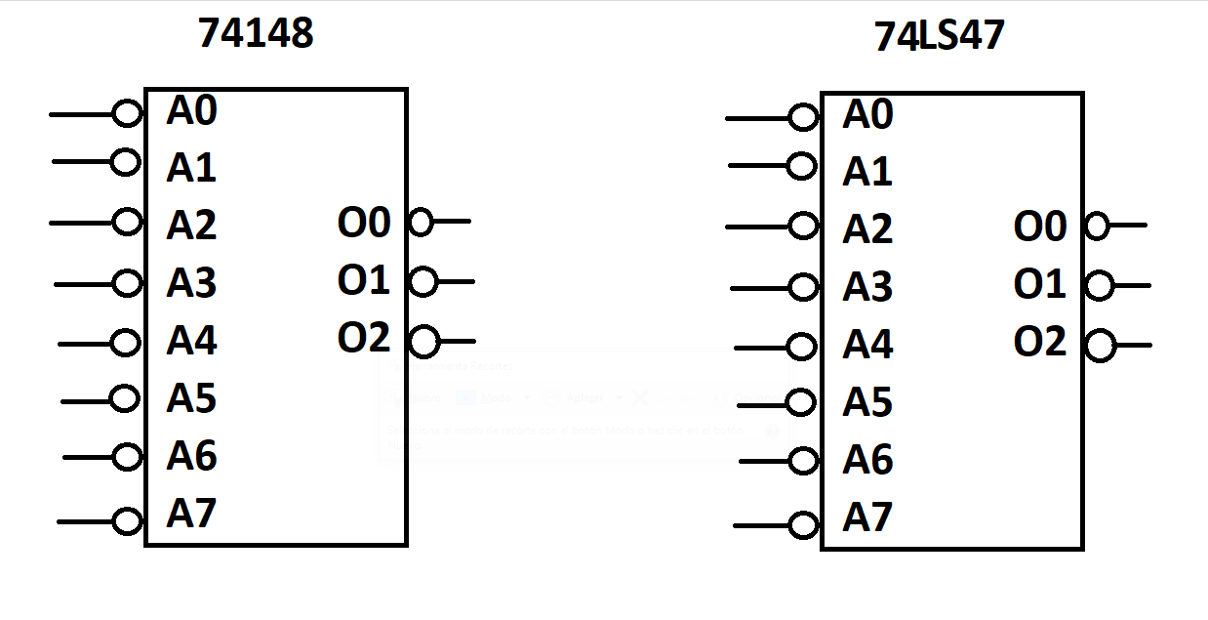
5 | 1 | 1 | 1 | 0 | 1 | 0 | 1 | 0 | 0 | 1 | 0 | 1
6 | 1 | 1 | 1 | 0 | 0 | 1 | 1 | 0 | 0 | 1 | 1 | 0
7 | 1 | 1 | 1 | 0 | 0 | 0 | 1 | 0 | 0 | 1 | 1 | 1
8 | 1 | 1 | 1 | 1 | 1 | 1 | 0 | 1 | 1 | 0 | 0 | 0
9 | 1 | 1 | 0 | 1 | 1 | 1 | 0 | 1 | 1 | 0 | 0 | 1

 |  | Solo se utilizara el codificador 2 para hacer la convinacion 8 y 9

DECIMAL | CODIFICADOR 1 (L) |  |  |  |  | CODIFICADOR 2 (M) |  |  |  |  | SALIDAS (Coder Sys)
 | A0 | A1 | A2 | GS | EO | A0 | A1 | A2 | GS | EO | O0 | O1 | O2 | O3
0 | 1 | 1 | 1 | 1 | 1 | 1 | 1 | 1 | 1 | 0 | 0 | 0 | 0 | 0
1 | 0 | 1 | 1 | 0 | 1 | 1 | 1 | 1 | 1 | 0 | 1 | 0 | 0 | 0
2 | 1 | 0 | 1 | 0 | 1 | 1 | 1 | 1 | 1 | 0 | 0 | 1 | 0 | 0
3 | 0 | 0 | 1 | 0 | 1 | 1 | 1 | 1 | 1 | 0 | 1 | 1 | 0 | 0
4 | 1 | 1 | 0 | 0 | 1 | 1 | 1 | 1 | 1 | 0 | 0 | 0 | 1 | 0
5 | 0 | 1 | 0 | 0 | 1 | 1 | 1 | 1 | 1 | 0 | 1 | 0 | 1 | 0
6 | 1 | 0 | 0 | 0 | 1 | 1 | 1 | 1 | 1 | 0 | 0 | 1 | 1 | 0
7 | 0 | 0 | 0 | 0 | 1 | 1 | 1 | 1 | 1 | 0 | 1 | 1 | 1 | 0
8 | 1 | 1 | 1 | 1 | 1 | 1 | 1 | 1 | 1 | 1 | 0 | 0 | 0 | 1
9 | 1 | 1 | 1 | 1 | 1 | 0 | 1 | 1 | 0 | 1 | 1 | 0 | 0 | 1

